Лист1
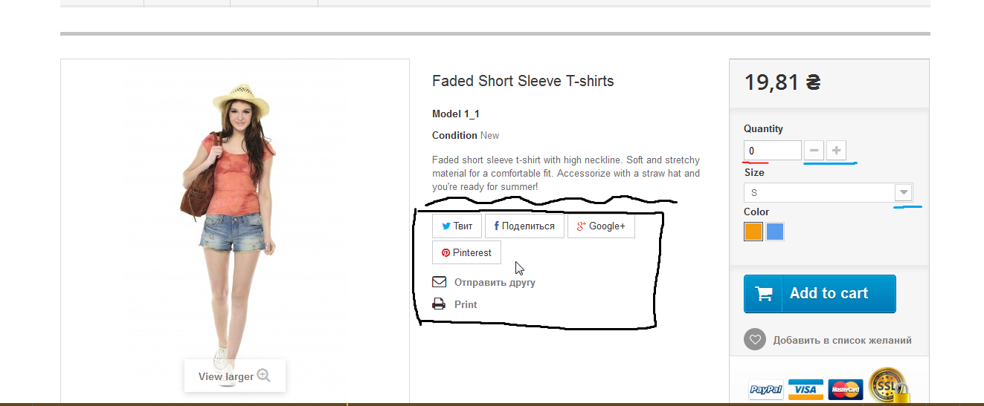
Bug Report
Summary | Не отображается курсор при наведении на кнопки соц.сетей
Project | X
Component | Страница товара
Version | X
Severity | S4 (Minor)
Priority | P2 (medium)
Status | Новая
Author | Терехов Дмитрий
Assignet to | X
Environment
OS/Browser | Windows 10.0.19042 Сборка 19042 / Google Chrome 92.0.4515.131
Description
Steps to Reproduce | При открытии страницы товара и наведении курсора на кнопки соц.сетей -курсор пропадает,при этом кнопку нажать можно
Result | При наведении курсора на кнопки соц.сетей курсор пропадает
Expected Result | При наведении курсора на кнопки соц.сетей курсор виден

Дополнительно
Также на странице есть недочеты интерфейса:
1.Возможно ошибка локализации,т.к. англ. И рус. Языки пересекаются. (При этом валюта украинская ). Не хватает спека
2.Кнопку "Pinterest" лучше расположить выше,в ряд с остальными кнопками
3.Quantity = 0 . В этом случае предполагается,что при нажатии кнопки "Add to cart" появится ошибка с количеством товара.Для удобства лучше по дефолту поставить значение 1 и исключить значение 0
4.Над кнопками соц. Сетей для удобства не хватает описания "Поделиться в соц.сетях" или подобного.
5.Кнопки "+" "-" и стрелка вниз отображены серым. С точки зрения пользователя кажется,что они не юзабельны, т.к. на большинстве сайтов серым помечаются кнопки,которые неактивны (возможно данного товара нет в наличии и кнопки действительно неактивны.Но в этом случае не хватает сообщения ,о том,что товара нет в наличии)

